Planilha1
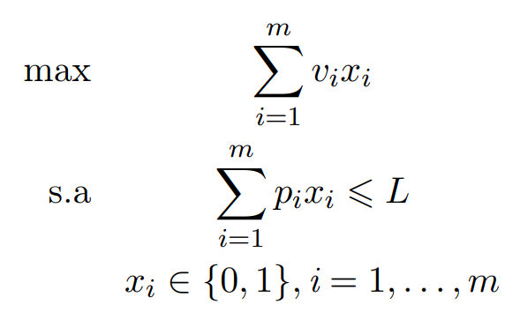
Item | vi | pi | xi
x1 | 2 | 2 | 1
x2 | 1 | 1 | 1 | Max | 15
x3 | 10 | 4 | 1
x4 | 2 | 1 | 1 | Capacidade | 8 | <= | 15
x5 | 4 | 12 | 0

